Sheet1
CỔNG
Công Ty
ĐƯỜNG

Cột điện
CẦU

ĐƯỜNG

CỔNG

CỬA
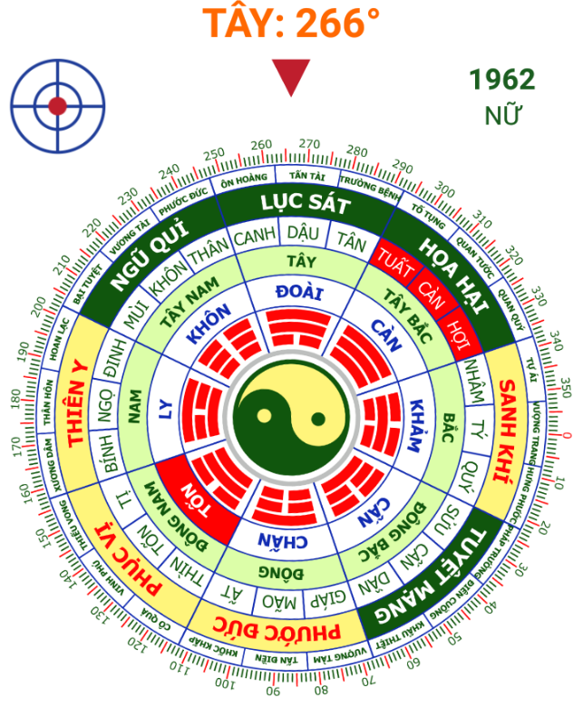

Tủ Lạnh

Tủ + Thờ
CỬA

Cửa sổ
Cửa sổ?
BẾP

Cửa sổ
CỬA
WC

CỬA
Tủ chén
Rửa chén

Kho
CỬA

Mặt trời mọc

Hiện tại
CỔNG
Công Ty
ĐƯỜNG

Cột điện
CẦU

ĐƯỜNG

CỔNG
Đất cũ
Đã bán

Nhà cũ
Đang dùng làm bếp
Hòn non bộ
Giếng đào
Chứa rác

BẾP

CỬA

BànThờ

Phòng ngủ
Giếng khoan

Phòng ngủ

CỬA
WC
CỬA

Tham khảo bát quái hình bên

Mặt trời mọc

Làm lại
CỔNG
Công Ty
ĐƯỜNG

Cột điện
CẦU

ĐƯỜNG

CỔNG

Hòn non bộ

CỬA

Giếng khoan

Tủ Lạnh

Tủ + Thờ
CỬA

Cửa sổ
Cửa sổ?
BẾP

Cửa sổ
CỬA
WC

CỬA
Tủ chén
Rửa chén

Kho
CỬA

Mặt trời mọc

Làm lại 2
CỔNG
Công Ty
ĐƯỜNG

Cột điện

CẦU

ĐƯỜNG

CỔNG
Đất cũ
Đã bán

Hòn non bộ

Giếng đào
(Chứa rác)

A
CỬA

Phòng ngủ
Giếng khoan
B

Phòng ngủ

Cửa sổ
Tủ + Thờ
CỬA
Chậu cây
BẾP
C
Tủ Lạnh

Tủ chén
CỬA
Cửa sổ?

Cửa sổ
CỬA
WC
Rửa chén

D
CỬA
E

Kho
CỬA
F
Tham khảo bát quái hình bên

G

Mặt trời mọc

Làm lại 3
CỔNG
Công Ty
ĐƯỜNG

Cột điện

CẦU

ĐƯỜNG

CỔNG
Đất cũ
Đã bán

Hòn non bộ

Giếng đào
(Chứa rác)

A
CỬA

Phòng ngủ
Giếng khoan
B

Phòng ngủ

Tủ + Thờ
CỬA
Tủ chén
CỬA
C
Tủ Lạnh
Rửa chén
BẾP
Cửa sổ?
C | 5m
D | 6m
B | 7m
E | 2m
Tủ chén
(Gổ)
F
Cửa sổ
CỬA
WC
D
CỬA
E
Kho
CỬA
F

Tham khảo bát quái hình bên
G

Mặt trời mọc

